상품제안서
스타 멀티클립 (인쇄가능) | 상품코드: F22813

 |  |  |  |  |  |  | 02-412-0044 | www.easy1.co.kr
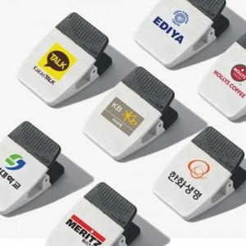 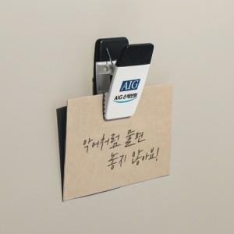 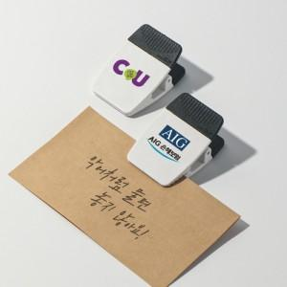

【상세/제작정보】 | 집게 부분이 와이드하게 제작 작은 메모지 넓은 프린터물도 안정감 있게 고정

【인쇄/포장옵션】 | 실크, 풀칼라 / 포장불가능

【공급단가】 | 수량 | 200~ | 500~ | 1,000~ | 3,000~ | 5,000~
*VAT별도 | 단가 | 1,750원 | 1,720원 | 1,680원 | 1,630원 | 1,610원

【상품 URL】 | https://dev.easy1.co.kr:443/src/goods_detail.php?gdno=22813

